八月
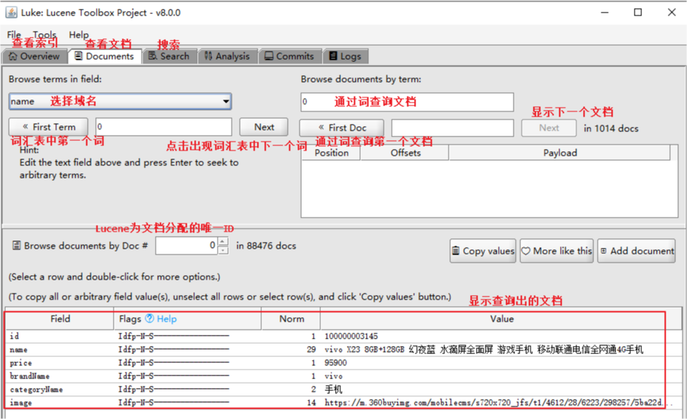
星期 | 日期 | 早餐 | 午餐 | 晚餐 | 交通 | 购物 | 日用 | 社交 | 杂项 | 通讯 | 借款 | 医疗 | 支出 | 收入 | 欠款
星期一 | 1
星期二 | 2
星期三 | 3
星期四 | 4
星期五 | 5
星期六 | 6
星期日 | 7

星期一 | 8 |  |  |  |  | asdfa
星期二 | 9
星期三 | 10 |  |  |  |  |  |  |  |  | asdfasd
星期四 | 11
星期五 | 12 |  |  |  |  |  | asdf
星期六 | 13
星期日 | 14

星期一 | 15
星期二 | 16
星期三 | 17
星期四 | 18 |  |  |  |  |  |  | fsadfa
星期五 | 19
星期六 | 20
星期日 | 21 |  |  |  |  | asdf |  |  |  | asdfasd

星期一 | 22
星期二 | 23
星期三 | 24
星期四 | 25
星期五 | 26
星期六 | 27
星期日 | 28

星期一 | 29
星期二 | 30
星期三 | 31

